Sheet1
序号 | 图片 | 备注 | 个数 | 国际单号 | 邮编 | 收件地址 | 收件人名字 | 电话 | 日本邮局单号 | 重量
10000094 |  | 米白 サイズ：L 発送について：翌日発送可能 | 1 |  | 6110041 | 京都府宇治市槇島町本屋敷40-1グリーンタウン槇島11-104 | 柴崎 のぶ | 0774664083 | 628528249591
10000096 |  | 黑色 サイズ：L 発送について：翌日発送可能 | 1 |  | 8800211 | 宮崎県宮崎市佐土原町下田島12246-31 | 蛯原 悦子 | 09013692973 | 628528249580
kou-ran-10012003 |  | 米白 サイズ：M 発送について：翌日発送可能 | 1 |  | 5095202 | 岐阜県土岐市下石町314-2 | 加藤静 | 08069610138 | 628528249576
kou-ran-10012004 |  | 黑色 688款 サイズ：[34] | 1 |  | 8340014 | 福岡県八女市忠見69-1 グレース・ヴィラ・フジ205号 | 森智一 | 09030742959 | 628528249565
10011983 | 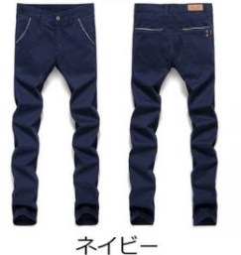 | 宝蓝 923款 サイズ：[34] | 1 |  | 5211346 | 滋賀県近江八幡市安土町香庄204 | 深尾 千尋 | 09056590916 | 628528249554
10012009 |  | 卡其 902款 サイズ：S | 1 |  | 8750216 | 大分県臼杵市野津町亀甲1317 | 首藤 優弥 | 07047538494 | 628528249543
10012013 |  | 灰色 923款 サイズ：[31] | 1 |  | 6550011 | 兵庫県神戸市垂水区千鳥が丘3-24-32 | 浅井 幸雄 | 090-3167-2214 | 628528249532

